功能&逻辑
法宝玩法

 | 功能入口 |  |  |  |  | 法宝基本规则
 |  |  |  |  |  | 1.设计目的是什么
 | 1.主界面点击【法宝】npc进入 |  |  |  |  | ▶ | 提供属性升级途径，不同法宝增加的属性不同

 |  |  |  |  |  | 2.解锁方式
 |  |  |  |  |  | ▶ | 玩家到达指定角色等级和转生等级后开放。
 |  |  |  |  |  | 3.基本规则
 |  |  |  |  |  | ▶ | 法宝一共分为4个
 |  |  |  |  |  | ▶ | 不同类型的法宝所消耗的材料不同

 |  |  |  |  |  | 4.数值节奏
 |  |  |  |  |  | ▶
 |  | 参考图标
 | 法宝【当前为示例】
7
2
3
4
6
1

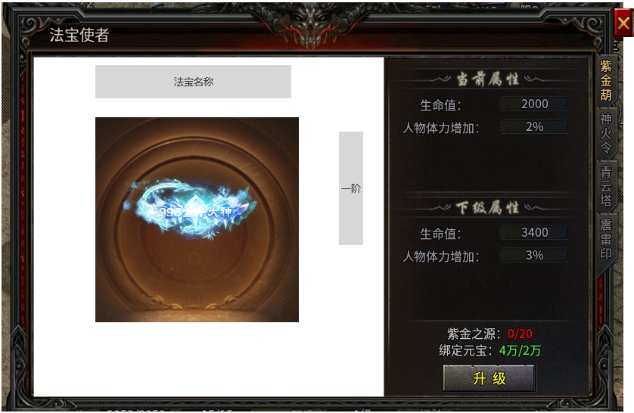
 |  |  | 1 | 功能名称 | 1 | 页签名称
 |  |  | ▶ | 显示功能名称 | ▶ | 显示页签名称

 |  |  | 2 | 法宝名称显示
 |  |  | ▶ | 显示选中法宝的名称 | 2 | 法宝名称显示
 |  |  | ▶ | 法宝名称跟随选中法宝页签改变 | ▶ | 显示选中法宝的名称
 |  |  |  |  | ▶ | 法宝名称跟随选中法宝页签改变

 |  |  | 3 | 法宝状态显示 | 3 | 法宝状态显示
 |  |  | ▶ | 显示选中法宝的模型和阶级 | ▶ | 显示选中法宝的模型和阶级
 |  |  | ▶ | 阶级描述为“xx阶” | ▶ | 阶级描述为“xx阶”
 |  |  | ▶ | 跟随选中法宝页签改变 |  | 跟随选中法宝页签改变

 |  |  | 4 | 属性栏 | 4 | 升级信息栏
 |  |  | ▶ | 选中命格后信息栏内容跟随变化 | ▶ | 选中命格后信息栏内容跟随变化
 |  |  | ▶ | 显示当前等级属性和下一级属性 | ▶ | 显示当前等级属性和下一级属性
 |  |  | ▶ | 若当前等级为0，则对应属性显示为0 | ▶ | 若当前等级为0，则对应属性显示为0
 |  |  |  | 参考： | ▶ | 若已达最高级，下级属性显示“【法宝名称】已满级”

 |  |  | ▶ | 若已达最高级，下级属性显示“【法宝名称】已满级”
 |  |  | ▶ | 跟随选中法宝页签改变

 |  |  | 5 | 升级信息栏 | 5 | 升级信息栏
 |  |  | ▶ | 显示当前法宝使需消耗信息 | ▶ | 显示当前法宝使需消耗信息
 |  |  | ▶ | 消耗道具状态：背包内数量/使需数量 | ▶ | 消耗道具状态：背包内数量/使需数量
 |  |  |  | 当材料状态不满足时，显示橙色。材料满足时显示 |  | 当材料状态不满足时，显示橙色。材料满足时显示
5
 |  |  |  | 当已满级时，使需材料信息消失 |  | 当已满级时，使需材料信息消失
 |  |  | ▶ | 材料不足时候，点击升级提示：材料不足。 | ▶ | 材料不足时候，点击升级提示：材料不足。
 |  |  | ▶ | 升级按钮 | ▶ | 升级按钮
 |  |  |  | 升级：材料满足时可升级 |  | 升级：材料满足时可升级
 |  |  |  | 满级时，点击提示：已达最大等级 |  | 满级时，点击提示：已达最大等级

 |  |  | ▶ | 跟随选中法宝页签改变 | ▶ | 跟随选中法宝页签改变

 |  |  | 6 | 法宝页签 | 6 | 法宝页签
 |  |  | ▶ | 法宝页签，选中页签后，左边的所有信息栏跟随变化 | ▶ | 法宝页签，选中页签后，左边的所有信息栏跟随变化
 |  |  | ▶ | 具有选中效果 | ▶ | 具有选中效果
 |  |  | 7 | 关闭按钮 | 7 | 关闭按钮
 |  |  | ▶ | 点击关闭功能页签 | ▶ | 点击关闭功能页签

功能美需
UI需求

 | 序号 | 类型 | 对应界面 | 内容 | 功能需求 | 策划建议 | 参考图
 | 1 | UI | 法宝界面 | 法宝界面 | 详见界面功能设计
 | 2 | UI
 | 3 | UI
 | 4 | UI
 | 5 | UI
 | 6 | UI
 | 7 | UI
 | 8 | UI
 | 9 | UI
 | 10 | UI
 | 11 | UI
 | 12 | UI
 | 13 | UI
 | 14 | UI
 | 15 | UI
 | 16 | UI
 | 17 | UI
 | 18 | UI
 | 19 | UI

背景图需求

 | 序号 | 类型 | 对应界面 | 内容 | 功能需求 | 策划建议 | 参考图
 | 1 | 2D原画
 | 3 | 2D原画
 | 4 | 2D原画
 | 5 | 2D原画
 | 6 | 2D原画

道具图标需求

 | 序号 | 类型 | 图标需求 | 内容描述 | 功能需求 | 尺寸需求 | 参考图

动效需求

 | 序号 | 类型 | 内容 | 描述 | 功能需求 | 策划建议 | 参考图
 | 1 | 动画特效 | 法宝-紫天葫 | 一个紫色的葫芦法宝，动态效果 | 一个紫色的葫芦法宝，动态效果 |  | 
 | 2 | 动画特效 | 法宝-神火令 | 一个带火焰（不要红色）的令牌，或者令旗 | 一个带火焰（不要红色）的令牌，或者令旗 |  | 
 | 3 | 动画特效 | 法宝-青云塔 | 一个青色的塔 | 一个青色的塔 |  | 
 | 4 | 动画特效 | 法宝-震雷之印 | 一个蓝色的印记，旁边可加一下雷电 | 一个蓝色的印记，旁边可加一下雷电 |  | 

其他 （ICON，模型，表情等）

 | 序号 | 类型 | 内容 | 描述 | 功能需求 | 参考图 | 美术资源定稿 存档路径（美术填写）
 | 1 | ICON | 紫天之源 | 对法宝进行升级的道具，需和元宝的特效颜色一致 | 对法宝进行升级的道具，需和元宝的特效颜色一致 | 
 | 2 | ICON | 神火之源 | 对法宝进行升级的道具，需和元宝的特效颜色一致 | 对法宝进行升级的道具，需和元宝的特效颜色一致 | 
 | 3 | ICON | 青云之源 | 对法宝进行升级的道具，需和元宝的特效颜色一致 | 对法宝进行升级的道具，需和元宝的特效颜色一致 | 
 | 4 | ICON | 震雷之源 | 对法宝进行升级的道具，需和元宝的特效颜色一致 | 对法宝进行升级的道具，需和元宝的特效颜色一致 | 
 | 5
 | 6
 | 7
 | 8
 | 9
 | 10
 | 11
 | 12
 | 13
 | 14
 | 15
 | 16
 | 17
 | 18
 | 19

